Sheet2
SAW
DATA | COST | BENEFIT | BENEFIT | BENEFIT | BENEFIT | Alternatif | Kriteria(Ci)
Alternatif | C1 () | C2 () | C3 | C4 | C5 | A1 : Bandung | C1 : Biaya
A1 | 313 | 50 | 4 | 5 | 2 | A2 : Malang | C2 : Jarak
A2 | 338 | 150 | 4 | 4 | 3 | A3 : Semarang | C3 : Fasilitas
A3 | 287 | 90 | 3 | 3 | 3 | A4 : Yogyakarta | C4 : Popularitas
A4 | 500 | 140 | 5 | 5 | 2 |  | C5 : Keamanan
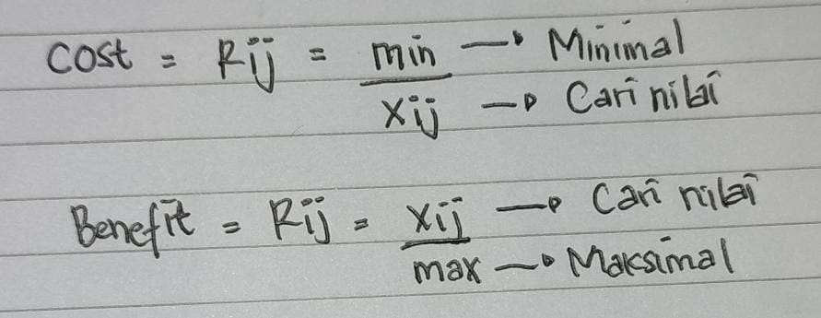

Normalisasi Matriks (Rij)
DATA | C1 | C2 | C3 | C4 | C5
Bobot (W) | 25% | 15% | 30% | 10% | 20%
A1 | 0.92 | 0.33 | 0.80 | 1.00 | 0.67
A2 | 0.85 | 1.00 | 0.80 | 0.80 | 1.00
A3 | 1.00 | 0.60 | 0.60 | 0.60 | 1.00
A4 | 0.57 | 0.93 | 1.00 | 1.00 | 0.67

Preperensi(Vi)/Rangking
Alternatif | Vi | % | Rangking
A1 | 0.752567 | 75% | 4
A2 | 0.882278 | 88% | 1
A3 | 0.780000 | 78% | 3
A4 | 0.816833 | 82% | 2 |  | Keputusan : A2 adalah Alternatif Terbaik

